Hoja1
TABLA COMPARATIVA DE COMPLEJIDAD |  |  |  |  |  | TABLA COMPARATIVA DE COMPLEJIDAD

******************************************************** |  | Algoritmo | Tiempo | N.Nodos extraidos para analisis | N.Nodos Visitados | ********************************************** |  | Algoritmo | Tiempo | N.Nodos extraidos para analisis | N.Nodos Visitados
Estado inicial:1_2384765 | EASY | Por anchura | 13564 | 18738 | 29584 | Estado inicial:1432_5786 | HARD | Por anchura | 187179 | 80147 | 114453
Estado objetivo:_12345678 |  | Por profundidad | 1301254 | 264832 | 342429 | Estado objetivo:_12345678 |  | Por profundidad | 1750763 | 332108 | 361720
Ultimo estado:_12345678 |  | Diferencia(Anchura-Profundidad) | -1287690 | -246094 | -312845 | Ultimo estado:_12345678 |  | Diferencia(Anchura-Profundidad) | -1563584 | -251961 | -247267
Tiempo de ejecución (milisegundos):13564.0 |  |  |  |  |  | Tiempo de ejecución (milisegundos):187179.0
Numero de estados visitados:29584 |  | En esta primera prueba podemos observar que el estado incicial favoreció a la busqueda siendo más eficiente en los 3 aspectos |  |  |  | Numero de estados visitados:114453 |  | Se observa que la prueba ha dado los mismos resultados que la anterior al aumentar la dificultad.
Numero de estados sacados de la pila:18738 |  | Esto es por que la solucion se encontraba en un nivel más bajo |  |  |  | Numero de estados sacados de la estructura:80147
Numero de estados restantes por analizar:10846 |  |  |  |  |  | Numero de estados restantes por analizar:34306
Tipo de busqueda utilizado:Busqueda por anchura |  |  |  |  |  | Tipo de busqueda utilizado:Busqueda por anchura

*********************************************************** |  |  |  |  |  | *****************************************************************+
Estado inicial:1_2384765 |  |  |  |  |  | Estado inicial:1432_5786
Estado objetivo:_12345678 |  |  |  |  |  | Estado objetivo:_12345678
Ultimo estado:_12345678 |  |  |  |  |  | Ultimo estado:_12345678 |  | Conclusíon: La busqueda por anchura aparenta ser el mas optimo para el caso del 8 PUZZLE ya que este
Tiempo de ejecución (milisegundos):1301254.0 |  |  |  |  |  | Tiempo de ejecución (milisegundos):1750763.0 |  | abarca todo el ancho de los nodos en vez de tomar un solo camino y explorarlo al maximo como en el caso de
Numero de estados visitados:342429 |  |  |  |  |  | Numero de estados visitados:361720 |  | la busqueda por profundidad.
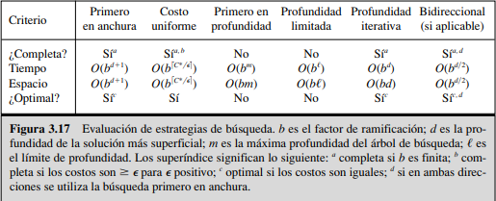
Numero de estados sacados de la estructura:264832 |  |  |  |  |  | Numero de estados sacados de la estructura:332108
Numero de estados restantes por analizar:77597 |  |  |  |  |  | Numero de estados restantes por analizar:29612
Tipo de busqueda utilizado:Busqueda por profundidad |  |  |  |  |  | Tipo de busqueda utilizado:Busqueda por profundidad

 |  |  |  |  |  |  | Igualmente pueden intervenir factores como: La optimización y la capacidad del equipo (CPU y RAM)

